Накладная-№3
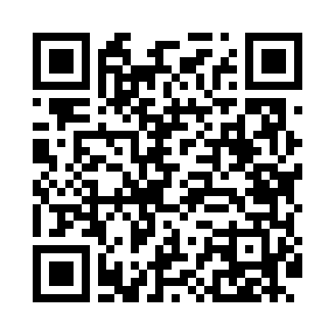
Номер товарно-транспортной накладной: |  |  | Торговый представитель: Amriyev Muhammad
Поставщик: Toshkent falcon fly 2 |  |  | Телефон торгового представителя: +998972880505
Дата отгрузки: 27.12.2025 |  |  | Контрагент: 620
Дата консигнации: |  |  | Адрес:
Доставщик: |  |  | Телефон:
Телефон доставщика:
Время заказа: 27.12.2025 16:15:07
№ | Штрих-код | Название товаров (работ,услуг) | Количество | Количество в кейсе | Цена | Сумма
 |  |  | 60 |  |  | 184
1 | 6911072790703 | Ложка DB-3-116 | 20 | 20 шт. | 2.80 | 56
2 | 6911072451284 | Ложка DB-3-112 | 20 | 20 шт. | 3.20 | 64
3 | 6911072107273 | Вилка DB-3-113 | 20 | 20 шт. | 3.20 | 64
Итого: 184$|->UZS: 2,300,000.00

